Sheet1
PICTURE | 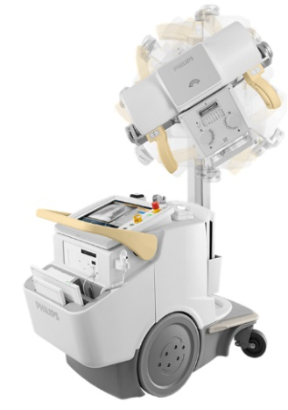

Model | MobileDiagnost wDR R2

Product ID | 712006
Digital/Analog | Digital
Generator Power | 40 kW/500 mA | შენიშვნა: აღნიშნული მოწყობილობა აკმაყოფილებს ჩვენს მოთხოვნებს , მაგრამ ალტერნატივად შეგვიძლია განვიხილოთ
Detector | Wireless digital
Motor-assisted Drive | Yes | № | მწარმოებელი | მოდელი | რაოდენობა | ერთეულის ფასი | ჯამური ფასი
Battery life (full charge exposures) | 500 | 1 | Shimadzu | MObileDartEvolution MX8 | 4 | $100,000.00 | $400,000.00
Accessories & options (included) | Large SkyPlate E detector, SkyFlow plus license, advanced DICOM pack, | 2 | siemens | Mobilett Elara Max | 4 | $109,000.00 | $436,000.00
 | wireless remote control | 3 | mindray | Mobieye 700 | 4 | $75,000.00 | $300,000.00
Training | On-site after installation | 4 | Canon | Mobile Flex Plus | 4 | $130,000.00 | $520,000.00
Warranty | 12 Months | 5 | Canon | mobirex | 4 | $144,832.00 | $579,328.00
Lead Time | Updated at time of order confirmation
Price (USD) | $120,099.00
Quantity | 4

PICTURE | 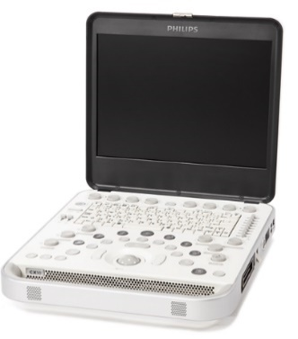

Model | CX50 Compact Xtreme

Modes | B-mode, M-mode, color doppler
Portable/Tablet/Cart-based | Portable | შენიშვნა: აღნიშნული მოწყობილობა აკმაყოფილებს ჩვენს მოთხოვნებს , მაგრამ ალტერნატივად შეგვიძლია განვიხილოთ
Exams supported | Abdominal, echo, MSK, OB/GYN, vascular, small parts, pediatric
Probes | Linear array, convex array, phased array | № | მწარმოებელი | მოდელი | რაოდენობა | ერთეულის ფასი | ჯამური ფასი
Accessories (included) | Shared Service Clinical Package. Cart with Multi-port Adapter, B&W Printer, Pediatrics, Adult ECG Leads | 1 | esaote | Mylab Sigma | 4 | $26,000.00 | $104,000.00
Training | On-site after installation | 2 | Simens | Acuson P500 | 4 | $22,000.00 | $88,000.00
Warranty | 12 months | 3 | mindray | M9 | 4 | $36,000.00 | $144,000.00
Lead Time | Updated at time of order confirmation | 4 | Canon | Viamo c100 | 4 | $47,780.00 | $191,120.00
Price (USD) | $37,500.00
Quantity | 4

PICTURE | 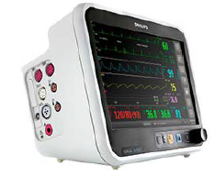

Model | Efficia CM100

Product ID | 863300 | შენიშვნა: აღნიშნული მოწყობილობა აკმაყოფილებს ჩვენს მოთხოვნებს , მაგრამ ალტერნატივად შეგვიძლია განვიხილოთ
Use setting | Bedside
Parameters monitored | ECG (3- 5-lead), respiration, ETCO2, IMCO2, IBP, NIBP, RR, SpO2, 2x temp | № | მწარმოებელი | მოდელი | რაოდენობა | ერთეულის ფასი | ჯამური ფასი
Alarms | Audio, visual | 1 | GE | B125 | 30 | $6,800.00 | $204,000.00
Display size (diagonal) | 25.4 cm | 2 | nihonkohden | life scope G5 | 30 | $7,000.00 | $210,000.00
Battery | Rechargeable, 9 hours run time | 3 | mindray | Epm15 | 30 | $3,700.00 | $111,000.00
Training | On-site after installation
Warranty | 12 Months
Accessories & options (included) | Esophageal/rectal temperature probe, 300 disposable adult foam ECG electrodes, 1 adult comfort care cuff, 1 adult NIBP air hose, 5 ICU leadset grabber, 1 mainstream sensor, 1 reusable adult/pediatric airway sensor, 1 reusable adult SpO2 sensor, 5 lead ECG trunk cable
Lead Time | Updated at time of order confirmation
Price (USD) | $5,282.00
Quantity | 30

PICTURE | 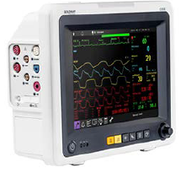

Model | G30E

Product ID | 866480 | შენიშვნა: აღნიშნული მოწყობილობა აკმაყოფილებს ჩვენს მოთხოვნებს , მაგრამ ალტერნატივად შეგვიძლია განვიხილოთ
Use setting | Bedside
Parameters monitored | ECG (3- 5-lead), respiration, SpO2, NIBP, 2x temp, 2x IBP, ETCO2 | № | მწარმოებელი | მოდელი | რაოდენობა | ერთეულის ფასი | ჯამური ფასი
Alarms | Audio, visual | 1 | GE | B105 | 30 | $4,800.00 | $144,000.00
Display size (diagonal) | 26.4cm | 2 | nihonkohden | SVM-7600 | 30 | $4,900.00 | $147,000.00
Battery | Rechargeable, 2.5 hours run time | 3 | mindray | Epm12 | 30 | $2,500.00 | $75,000.00
Training | On-site after installation
Warranty | 12 Months
Accessories & options (included) | Standard configuration IBP &, ETCO2, adult kit (clip sensor, trunk cable, lead grabber, adult NIBP cuff and hose), dual IBP kit, touchscreen option, 1 esophageal/rectal temperature probe, 300 disposable adult foam ECG electrodes, smart capnoline O2 plus
Lead Time | Updated at time of order confirmation
Price (USD) | $4,972.00
Quantity | 30

PICTURE | 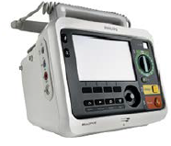

Device Models | Efficia DFM100
 |  | შენიშვნა: აღნიშნული მოწყობილობა აკმაყოფილებს ჩვენს მოთხოვნებს , მაგრამ ალტერნატივად შეგვიძლია განვიხილოთ
Product ID | 866199
Intended Use | Adult, pediatric | № | მწარმოებელი | მოდელი | რაოდენობა | ერთეულის ფასი | ჯამური ფასი
Functions | Manual defibrillation AED, non-invasive pacing, synchronized cardioversion, monitoring | 1 | primedic | XD1 | 15 | $3,450.00 | $51,750.00
Monitoring parameters | 3-lead ECG, arrhythmia detection and vitals trending | 2 | mindray | beneHeart D3 | 15 | $3,200.00 | $48,000.00
Display | Color LCD | 3 | BexenCardio | Reanibex 800 | 15 | $6,350.00 | $95,250.00
Battery | Rechargeable; 2.5 hours monitoring; 2 hours pacing; 100 full energy shocks | 4 | Innomed | Cardio-Aid 360B | 15 | $3,500.00 | $52,500.00
Training | On-site after installation
Warranty | 12 Months
Accessories & options (included) | External pacing, AED mode, trunk and 3-lead grabber ECG, external paddles with PCI, HeartStart adult/child plus pad
Lead Time | Updated at time of order confirmation
Price (USD) | $4,227.00
Quantity | 15

PICTURE | 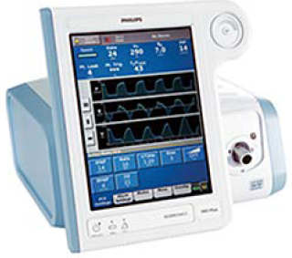

Device Models | Respironics V60 Plus

Product Number (PN) | # 1137276
Intended Use | Adult and Pediatric (≥ 20 kg)
Modes | S (spontaneous), S/T (spontaneous/ timed), PCV (pressure control ventilation), AVAPS (average volume-assured pressure support), and CPAP (continuous positive airway pressure)
Respiratory Rate | 0-90 BPM
Alarms | Full capabilities
 |  | შენიშვნა: აღნიშნული მოწყობილობა აკმაყოფილებს ჩვენს მოთხოვნებს , მაგრამ ალტერნატივად შეგვიძლია განვიხილოთ
Display | Color touchscreen
Battery Back-up | Rechargeable Li-ion | № | მწარმოებელი | მოდელი | რაოდენობა | ერთეულის ფასი | ჯამური ფასი
 | 6 hours per charge | 1 | mindray | SV-300 | 5 | $7,800.00 | $39,000.00
Consumables (start-up) | 10 Patient circuits | 2 | newport | HT70 | 5 | $8,500.00 | $42,500.00
 | 5 Large, oro-nasal mask, single-use | 3 | Lowenstein | Elisa 300 | 5 | $12,500.00 | $62,500.00
 | 5 Medium, oro-nasal masks, single-use | 4 | drager | savina 360 | 5 | $22,000.00 | $110,000.00
Accessories & options (included) | Configuration kit, backup battery, roll stand, support arm bracket,
 | support arm
Training | On-site after installation
Warranty | 12 Months
Lead Time | Updated at time of order confirmation
Price (USD) | $4,227.00
Quantity | 5

PICTURE | 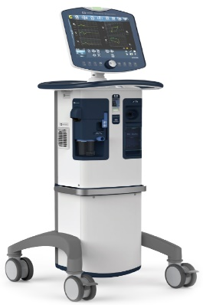

Device Models | PB980 Intensive Care Ventilator

Intended Use | Adult, pediatric, neonates
Modes | A/C VC, A/C PC, SIMV, SPONT, BiLevel, CPAP, VC, PC, VC+, PS, VS, TC, PAV+, NIV
Tidal Volume | 25 to 2500 mL | შენიშვნა: აღნიშნული მოწყობილობა აკმაყოფილებს ჩვენს მოთხოვნებს , მაგრამ ალტერნატივად შეგვიძლია განვიხილოთ
Peak Inspiratory Flow | 150 L/min
CPAP/PEEP Support | 0 to 45 cm H2O | № | მწარმოებელი | მოდელი | რაოდენობა | ერთეულის ფასი | ჯამური ფასი
Max Pressure Support | 70 cm H2O | 1 | mindray | SV-600 | 30 | $10,800.00 | $324,000.00
Alarms | Full capabilities | 2 | mindray | SV-800 | 30 | $12,000.00 | $360,000.00
Battery | Rechargeable, 60 minutes | 3 | mindray | Synovent E5 | 30 | $13,500.00 | $405,000.00
Accessories & Options | DAR Double limb circuit, box of 10 (SKU# 301/6378): USD 42 | 4 | Ge | Carescape R860 | 30 | $37,500.00 | $1,125,000.00
 | 980 PAED/ADT Expiratory filter, box of 12 (SKU# 10043551): USD 200 | 5 | Lowenstein | Elisa 600 | 30 | $17,700.00 | $531,000.00
 | Inspiratory Bacteria filter, box of 12 (SKU# 351U5856): US 36 | 6 | GE | Sairetron 4000 | 30 | $15,900.00 | $477,000.00
Lead Time | 7 months | 7 | Vyaire | Bellavista 1000 | 30 | $17,600.00 | $528,000.00
Price | USD 35,000 | 8 | drager | Evita-Infinity V500 | 30 | $26,000.00 | $780,000.00
Note on price | Price quoted EXW
Warranty | 2 years
Quantity | 30

PICTURE | 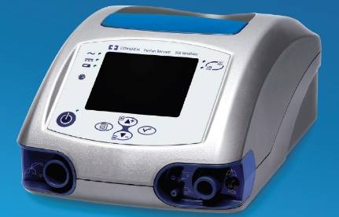

Device Models | PB560 Portable Ventilator

Intended Use | Adult, pediatric
Modes | CPAP, PSV/ST, P A/C, V A/C, V SIMV, P SIMV
Tidal Volume | 50 to 2000 mL
Peak Inspiratory Flow | < 130 L/min
CPAP/PEEP Support | 0.5 to 20 cm H2O
Max Pressure Support | 5.0 to 56 cm H2O | შენიშვნა: აღნიშნული მოწყობილობა აკმაყოფილებს ჩვენს მოთხოვნებს , მაგრამ ალტერნატივად შეგვიძლია განვიხილოთ
Alarms | Full capabilities
Battery | Rechargeable, 11 hours | № | მწარმოებელი | მოდელი | რაოდენობა | ერთეულის ფასი | ჯამური ფასი
Accessories & Options | Dual Disposable Circuits, box of 10 (SKU#5094000): USD 333 | 1 | Mek | MTV-1000 | 5 | $9,950.00 | $49,750.00
 | DAR Filters, box of 25 (SKU#354/5876): USD 50 |  | Siare | SIRIO S2/T | 5 | $6,000.00 | $30,000.00
 | Exhalation block, box of 10 (SKU#10046803): US 160 |  | drager | ve300 | 5 | $19,000.00 | $95,000.00
Lead Time | 12 weeks |  | hamilton | t1 | 5 | $16,000.00 | $80,000.00
Price | USD 8,000 |  | Weinmann | Weinmann | 5 | $12,000.00 | $60,000.00
Note on price | Price quoted EXW |  | Ge | Falco 202 evo | 5 | $15,890.00 | $79,450.00
Warranty | 2 years
Quantity | 5

PICTURE | 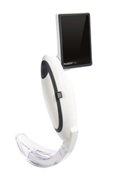

Device Models | Laryngoscope - MCGRATH MAC

SKU# | 300-000-000
Intended Use | Adult, Pediatric | შენიშვნა: აღნიშნული მოწყობილობა აკმაყოფილებს ჩვენს მოთხოვნებს , მაგრამ ალტერნატივად შეგვიძლია განვიხილოთ
Video | Yes
Blade Style | MacIntosh | № | მწარმოებელი | მოდელი | რაოდენობა | ერთეულის ფასი | ჯამური ფასი
Blade Sizes | 2, 3, 4, X3 | 1 | Insighters | (IS3-L) | 4 | $1,400.00 | $5,600.00
Handle Light | High Intensity LED | 2 | Medcaption | VS-10 | 4 | $1,600.00 | $6,400.00
Handle/Battery | Proprietary 3.6V Lithium battery pack (250 min)
Accessories & Options | Single use Macintosh blade, Size 2, box of 50 (SKU# 350-017-000): USD 384
 | Single use Macintosh blade, Size 3, box of 50 (SKU# 350-005-000): USD 397
 | Single use Macintosh blade, Size 4, box of 50 (SKU# 350-013-000): USD 385
 | Single use Macintosh blade, X-blade, box of 10 (SKU# X3-003-000): USD 1050
 | McGrath MAC spare Battery (SKU#340-000-000): USD 33
Lead Time | 8 weeks
Price | USD 1,500
Note on price | Price quoted EXW
Warranty | 36 months
Quantity | 4

